0.Bijlage PvE
Programma van Eisen
Europese Aanbesteding
WOZ- en Belastingapplicatie
Gemeenten Hattem, Heerde, Oldebroek en Elbrug (optioneel)

Certificaat classificatie
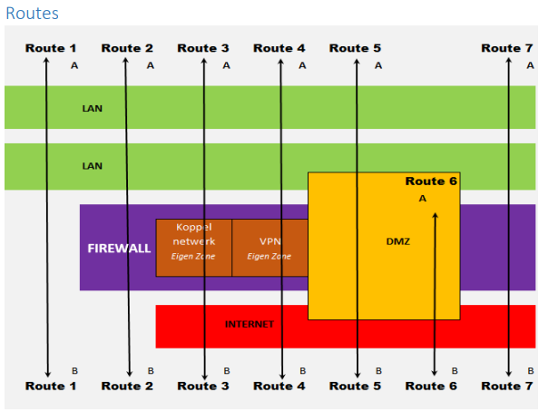
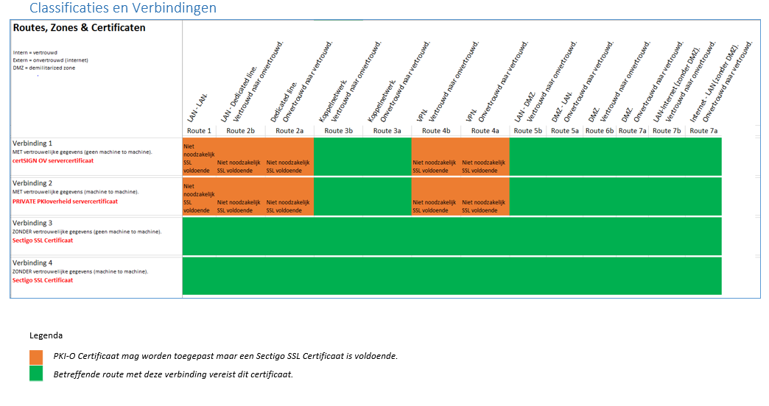

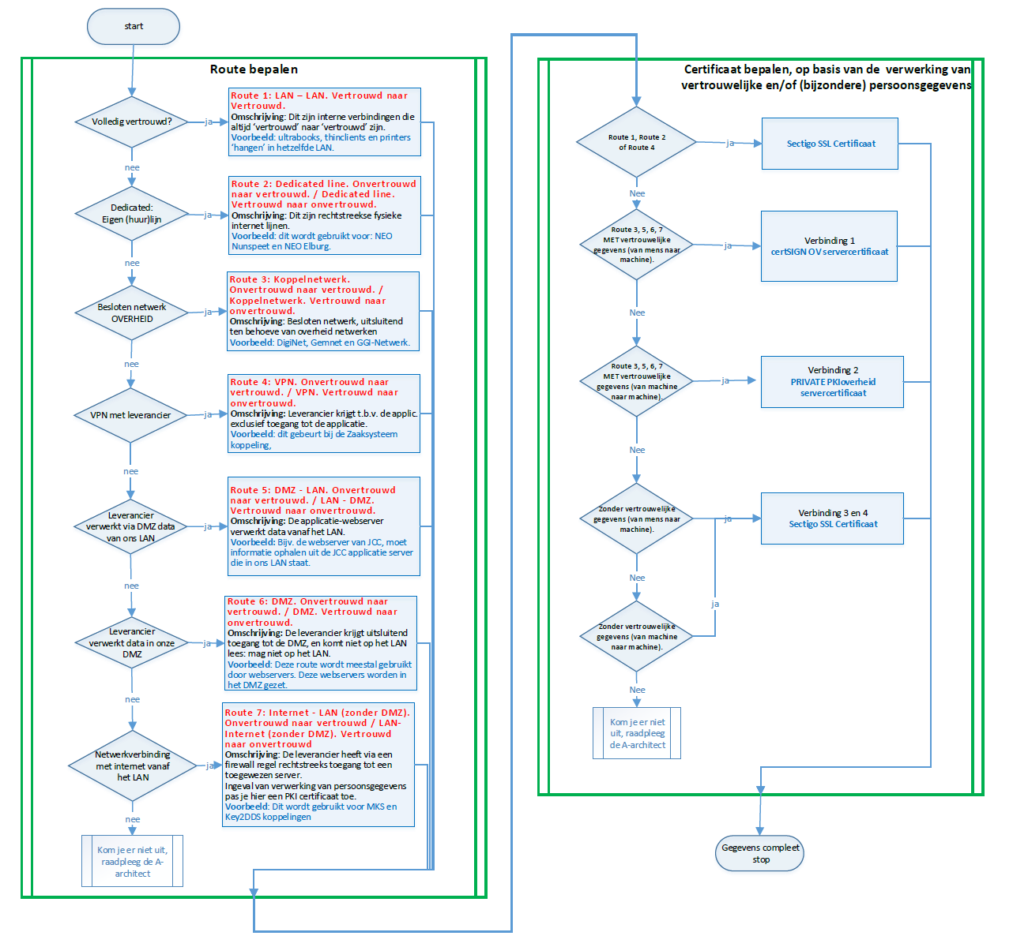
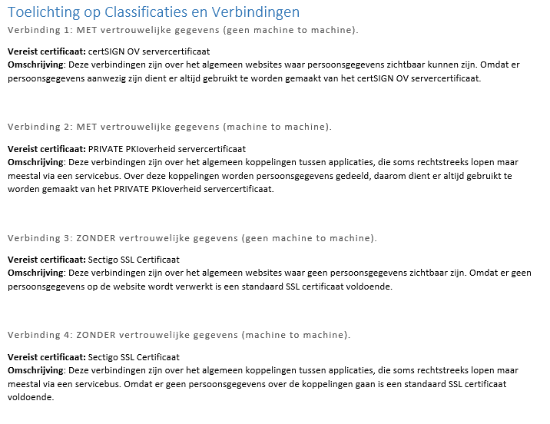

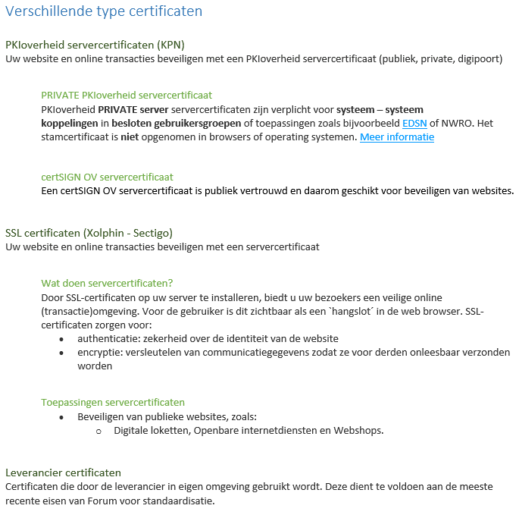

Bron: T:\Samenwerking\H2O-IV-i-Dienst afstemming\Certificaten en verbindingen\Classificatie van de verbindingstypen 1.5.docx

